Sheet4
支架阻力监测 | 范围 | 前五日平均 | 前四日平均 | 前三日平均 | 前二日平均 | 前一日平均 | 本日平均 | 来压情况及分析
 | 工作面累计推进度(m) | 0 | 0 | 0 | 440 | 0 | 0 | 工作面1#-55#支架阻力最大值46MPa，平均值15.8422391857502MPa；56#-110#支架阻力最大值46MPa，平均值17.1193702290076MPa；111#-149#支架阻力最大值40.6MPa，平均值18.9832697201018MPa。
 | 1-55#架(MPa) | 20.31 | 15.02 | 16.28 | 15.95 | 0 | 15.84
 | 56-110#架(MPa) | 28.75 | 24.45 | 24.03 | 32.88 | 0 | 17.12
 | 111-149#架(MPa) | 26.91 | 20.21 | 15.43 | 22.09 | 0 | 18.98
 | 平均(MPa) | 25.32 | 19.89 | 18.58 | 23.64 | 0.00 | 17.31
 | 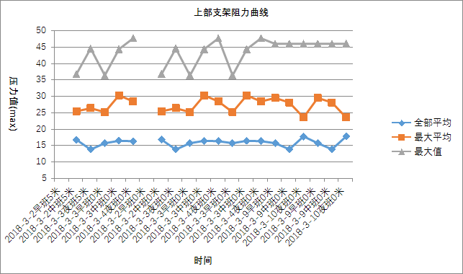 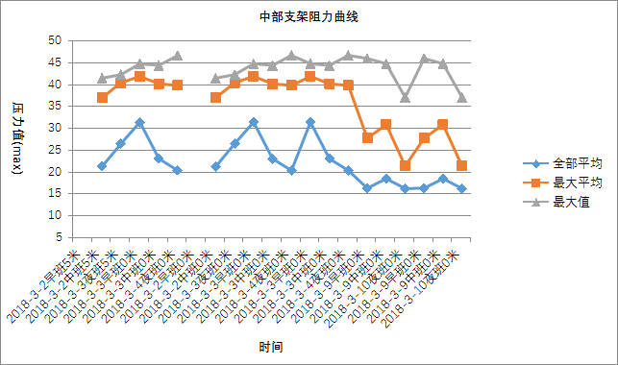 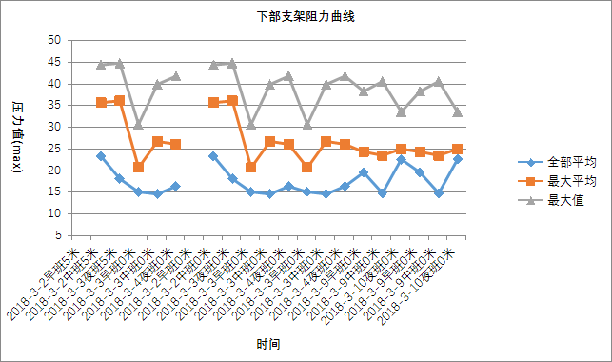

Sheet6
微震监测 | 当日累计（>10²J) |  | 面前（>102J) |  | 面后（>102J) |  | 最大事件 |  |  |  | >2×104J
 | 次数 | 总能量 | 次数 | 总能量 | 次数 | 总能量 | 时间 | 能量 | 震级 | 位置 | 次数 | 总能量
 | 22 | 5.90E+04 | 16 | 3.38E+04 | 6 | 2.52E+04 | 3-13 05:08 | 2.65E+04 | 1.3806767124 | 2101面前26米，轨顺里126米 | 2 | 4.75E+04
 | 工作面微地震事件平面图 |  |  |  |  |  |  | 工作面微地震事件剖面图
 |  因采煤工作面未生产，微震系统未监测到有效信号。 |  |  |  |  |  |  | 

Sheet7
应力在线监测 | 地点 | 深度 | 最大值（MPa） |  | 当日最大升值（MPa） |  | 当日最大降值（MPa） |  | 累计最大升值（MPa） |  | 累计最大降值（MPa） |  | 分析及结论 | 地表沉降数据
 |  |  | 数值 | 位置（距煤壁m） | 升值 | 位置（距煤壁m） | 降值 | 位置（距煤壁m） | 升值 | 位置（距煤壁m） | 降值 | 位置（距煤壁m） | 1111个红色指标，红色预警 有冲击危险 | 2月26日 | 最大沉降量 | 118.06
 | 2101胶运顺槽 | 7m | 24.12 | 695 | 19.09 | 695 | 0.21 | 775 | 18.61 | 695 | 0.72 | 745 |  |  | 平均沉降量 | 42.82
 |  | 12m | 19.74 | 597 | 7.08 | 597 | 0.05 | 777 | 14.98 | 597 | 1.41 | 722 |  | 最大沉降位置 | 工作面切眼前287.15米，辅运顺槽里59.06米。
 | 2101辅运顺槽 | 7m | 5.56 | 600 | 1.58 | 700 | 0.05 | 650 | 1.12 | 650
 |  | 12m | 6.39 | 727 | 1.8 | 727 | 0.17 | 752 | 1.88 | 727
 | 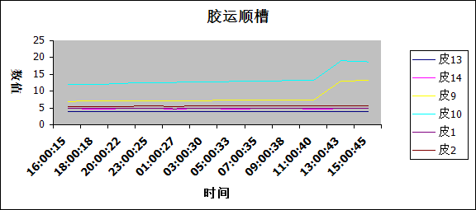 胶运图片 |  |  |  |  |  |  |  |  |  | 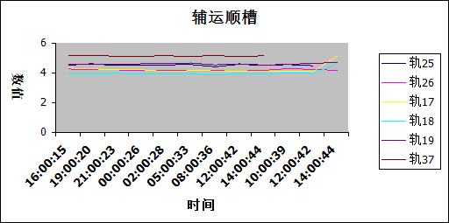 辅运图片

